NO.1
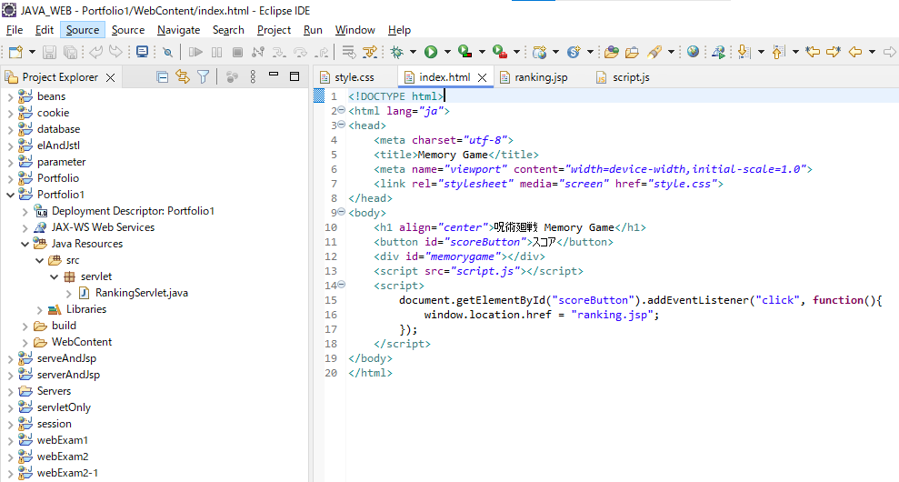

実行前

index.htmlから実行ボタンを押し、ゲーム画面が表示されているか
確認する

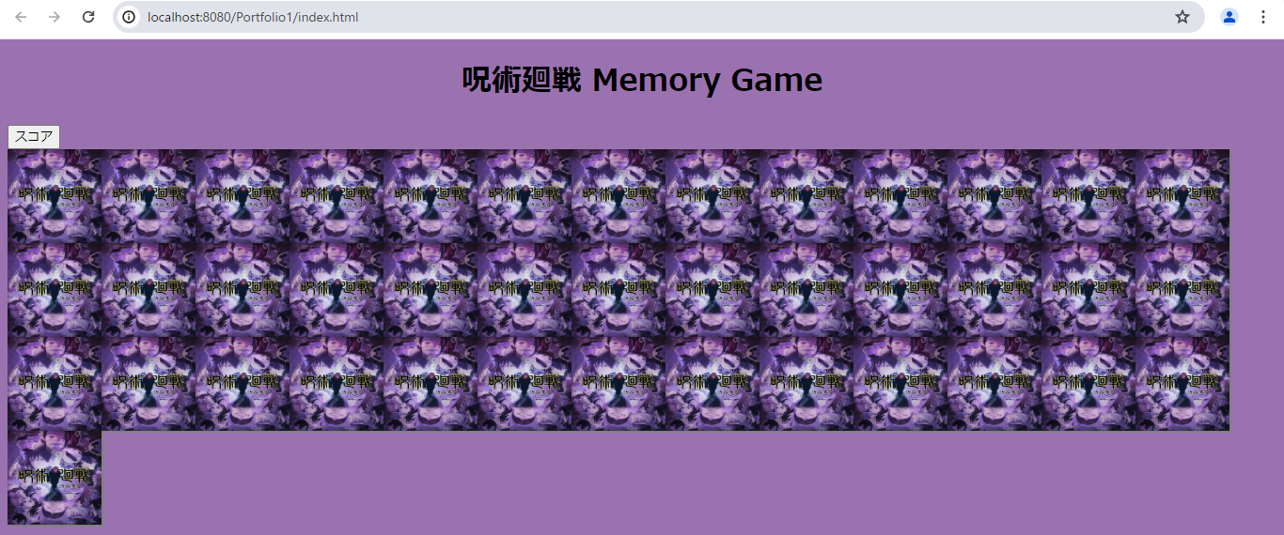
実行結果

ゲーム画面が表示できていることが確認できる。

NO.2
実行前

カードをクリックし、イラストが表示されていることを確認する

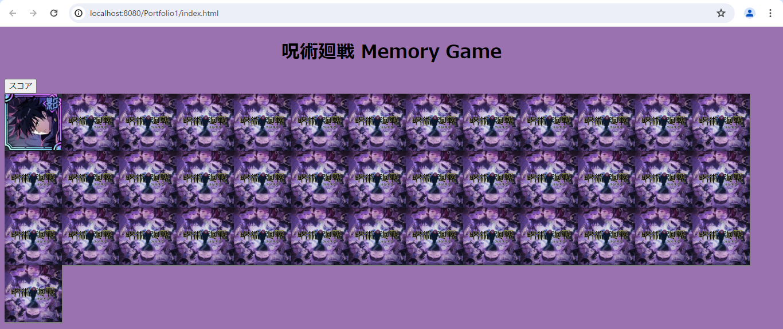
実行結果

イラストが表示されていることが確認できる。

NO３.
実行前

カードを2枚クリックし、2枚とも違うイラストであれば裏面の状態に表示されることを確認する。

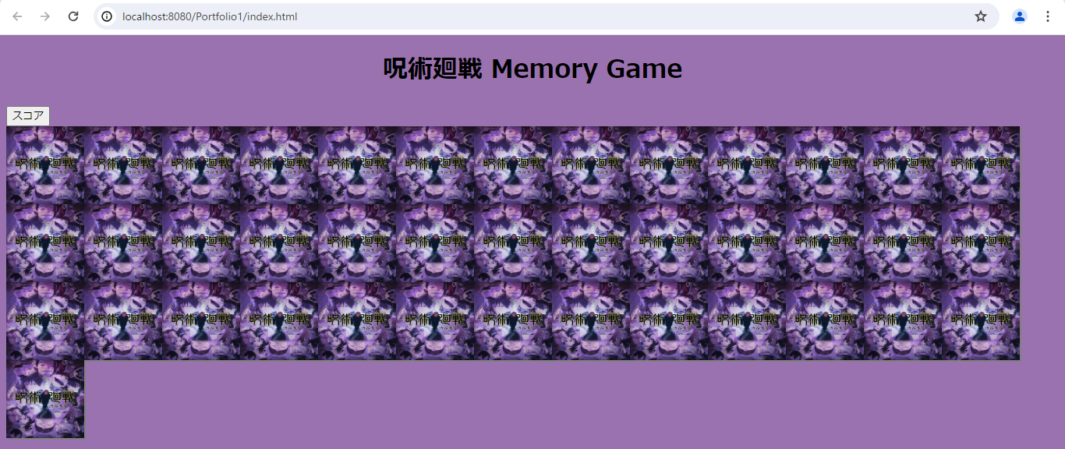
実行結果

裏面に表示されていることが確認できる。

NO.4
実行前

カードを2枚クリックし、2枚とも同じイラストであればそのままの状態に表示されていることを確認する。

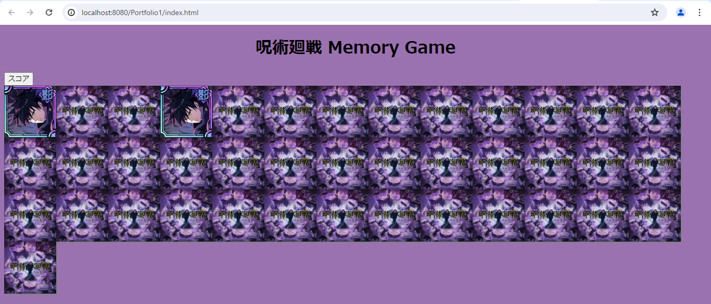

実行結果

同じイラストがそのまま保存され、表示できていることが確認できる。

NO.5
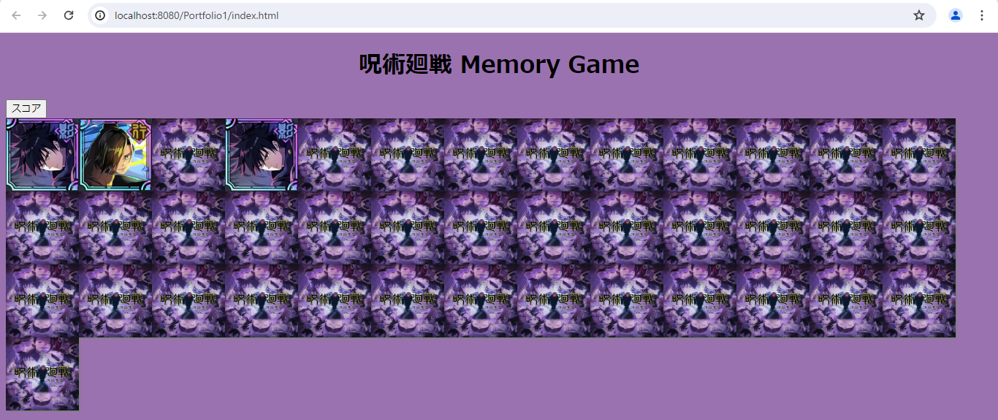
実行前

同じイラストのカード2枚以上揃え、カードを2枚クリックし、2枚とも違うイラストであればクリックしたカードは裏面の状態に表示されることを確認する。

実行結果

最初に揃ったカードは保存され、新しく捲ったイラストが同じでない場合は、裏面に表示される。

NO.6
実行前

同じイラストのカード2枚以上揃え、カードを2枚クリックし、2枚とも同じイラストであればクリックしたカードはそのままの状態に表示されることを確認する。

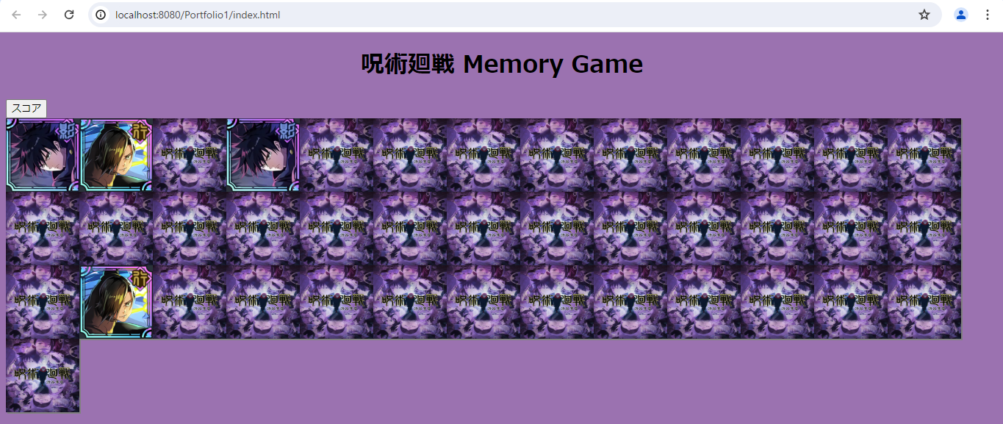
実行結果

最初に揃ったカードは保存され、新しく捲ったイラストが同じ場合は、そのまま表示される。

NO.7
実行前

計40枚全てのイラストを揃えたら、アラートで「全てのカードが揃いました！回数〇〇」と表示されていることを確認する。

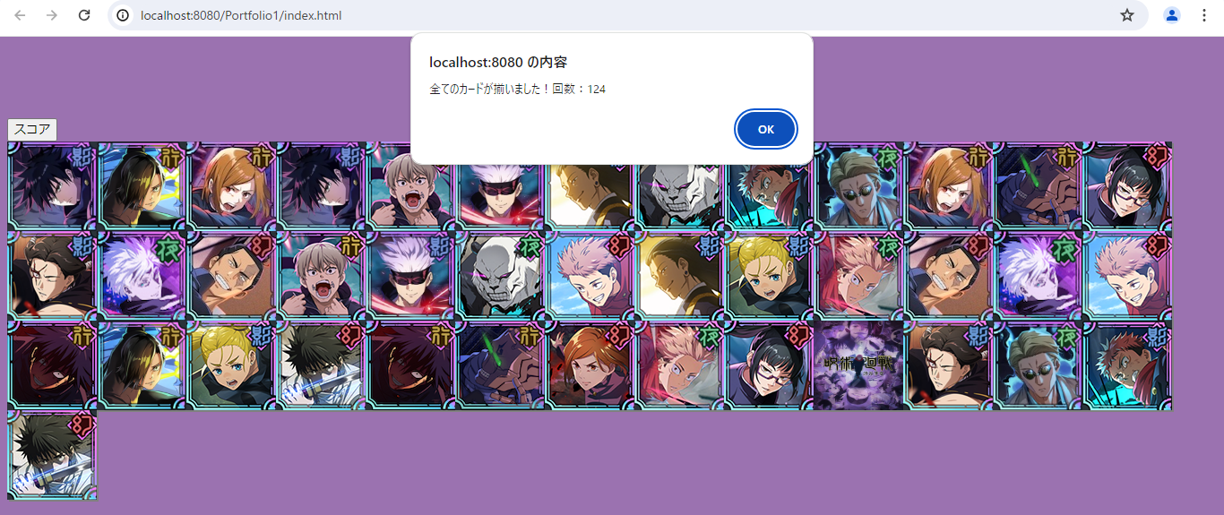

実行結果

全てのイラストを揃えると、アラートで「全てのカードが揃いました！回数〇〇」と表示されていることが確認できる。

NO.8
実行前

画面右にある「スコア」をクリックし、ranking.jspの画面に切り替わっていることを確認する。

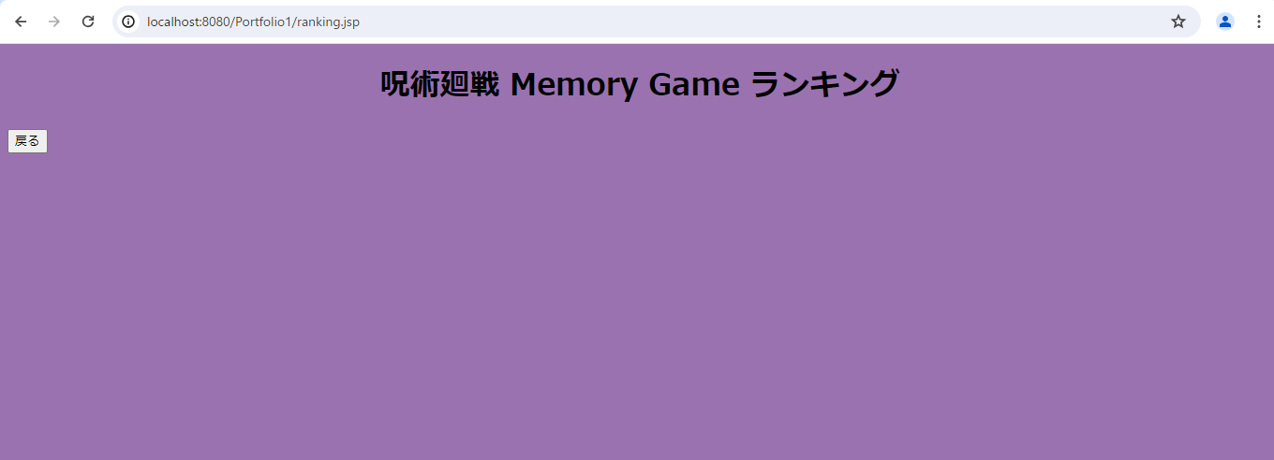

実行結果

スコアをクリックすると、ranking.jspの画面に移動していることが確認できる。

NO.9
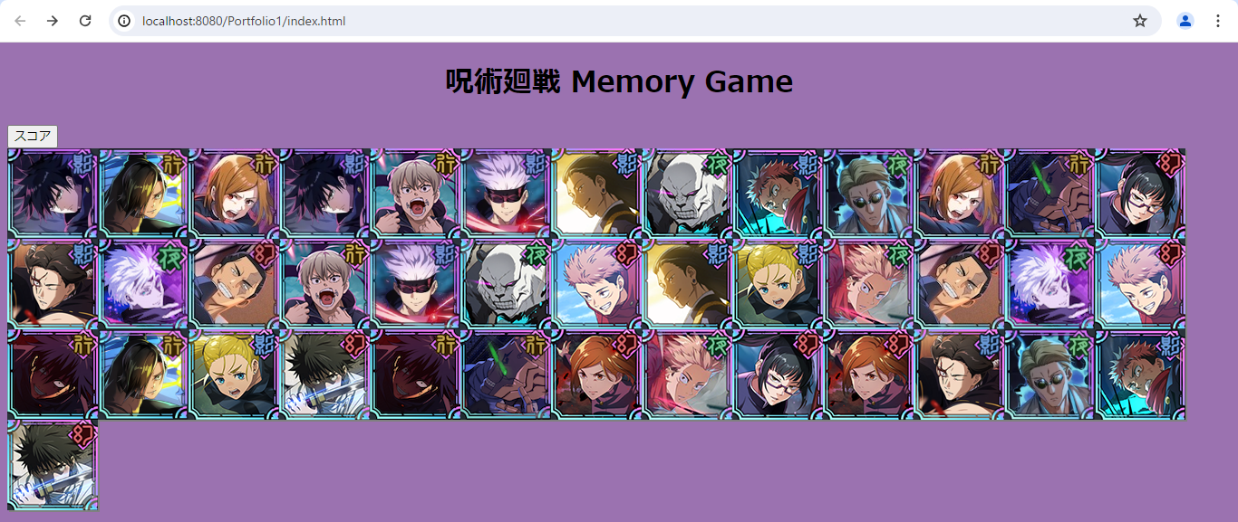

実行前

プレイしたユーザのスコアに応じて、ランキングが表示されていることを確認する。

実行結果

RankingServlet.javaに正しいコードを書けていないため、表示ができなかった。

